Hoja1
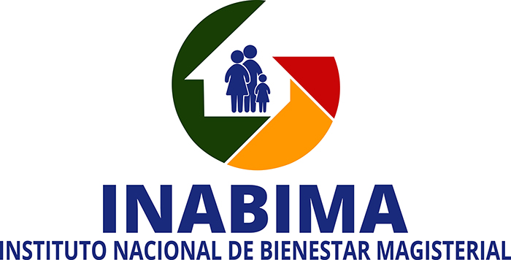

 | Oficina de acceso a la Informacion (OAI)
REPORTE DE CASOS REGISTRADOS EN EL SISTEMA 311 DE QUEJAS, RECLAMACIONES, DENUNCIAS
 | Y SUGERENCIAS PERIODO ABRIL-JUNIO 2026

CASOS RECIBIDOS POR EL SISTEMA 311 SEGUNDO TRIMESTRE ABRIL-JUNIO 2026
TIPO DE SOLICITUD | CANTIDAD | MES | ESTADO
Quejas | 0 | 0 | -
Reclamaciones | 0 | 0 | -
Denuncias | 0 | 0 | -
Sugerencias | 0 | 0 | -

Henry Nuñez
Oficina de Libre Acceso a la Informacion

